Trang_bìa
Posts and Telecommunications Institute of Technology |  |  |  |  |  |  | Thiết kế |  | Tài liệu phát triển |  | Tên hệ thống |  | App mạng xã hội |  |  |  | Người tạo |  | Ngày tạo
 |  |  |  |  |  |  |  |  |  |  |  |  |  |  |  |  | Người cập nhật |  | Ngày cập nhật
 |  |  |  |  |  |  |  |  |  |  | Màn hình (ID) |  | Login SDT |  | Màn hình (Tên) |  | Màn hình đăng nhập SDT

 | APP MẠNG XÃ HỘI Tài liệu phát triển hệ thống

 | Version 1.0

 |  |  |  |  |  |  |  |  |  | 1. Mục đích |  |  | 7. Giao diện màn hình
 |  |  |  |  |  |  |  |  |  | 2. Giới hạn hoạt động |  |  | 8. Danh sách hạng mục
 |  |  |  |  |  |  |  |  |  | 3. Giới hạn hệ thống |  |  | 9. Khái quát chức năng
 |  |  |  |  |  |  |  |  |  | 4. Chức năng liên quan |  |  | 10. Xử lý chi tiết
 |  |  |  |  |  |  |  |  |  | 5. Không bao gồm
 |  |  |  |  |  |  |  |  |  | 6. Sơ đồ

Posts and Telecommunications Institute of Technology |  |  |  |  |  |  | Thiết kế |  | Tài liệu phát triển |  | Tên hệ thống |  | Tìm kiếm việc và người giúp việc |  |  |  | Người tạo |  | Ngày tạo
 |  |  |  |  |  |  |  |  |  |  |  |  |  |  |  |  | Người cập nhật |  | Ngày cập nhật
 |  |  |  |  |  |  |  |  |  |  | Màn hình (ID) |  | Login SDT |  | Màn hình (Tên) |  | Màn hình đăng nhập SDT

 | Lịch sử chỉnh sửa

 | Ver |  | Ngày cập nhật |  |  | Nội dung cập nhật |  |  |  |  |  |  | Người cập nhật
 |  |  |  |  |  |  |  |  |  |  |  |  |  | Ngày duyệt |  | Người duyệt |  | Ngày duyệt |  | Người duyệt
 | 1 |  | 2023-09-29 |  |  | Tạo mới |  |  |  |  |  |  | Sơn

Posts and Telecommunications Institute of Technology |  |  |  |  |  |  | Thiết kế |  | Tài liệu phát triển |  | Tên hệ thống |  | Tìm kiếm việc và người giúp việc |  |  |  | Người tạo |  | Ngày tạo
 |  |  |  |  |  |  |  |  |  |  |  |  |  |  |  |  | Người cập nhật |  | Ngày cập nhật
 |  |  |  |  |  |  |  |  |  |  | Màn hình (ID) |  | Login SDT |  | Màn hình (Tên) |  | Màn hình đăng nhập SDT

 | 1. Mục đích
 |  | - Dùng để login vào hệ thống
 |  | - Người sử dụng số điện thoại của mình để đăng nhập vào app

 | 2. Giới hạn hoạt động
 |  | Không có

 | 3. Giới hạn hệ thống
 |  | Không có

 | 4. Chức năng liên quan
 |  | Không có

 | 5. Không bao gồm
 |  | Không có

Posts and Telecommunications Institute of Technology |  |  |  |  |  |  | Thiết kế |  | Tài liệu phát triển |  | Tên hệ thống |  | Tìm kiếm việc và người giúp việc |  |  |  | Người tạo |  | Ngày tạo
 |  |  |  |  |  |  |  |  |  |  |  |  |  |  |  |  | Người cập nhật |  | Ngày cập nhật
 |  |  |  |  |  |  |  |  |  |  | Màn hình (ID) |  | Login SDT |  | Màn hình (Tên) |  | Màn hình đăng nhập SDT

Màn hình Login
Màn hình Login bằng số điện thoại
 | 6. Sơ đồ

Khởi động
hệ thống

User
User

 | Table

 |  |  | № | Loại | Tên |  |  |  |  |  | I/O | Ghi chú
 |  |  | 1 | M | User |  |  | Table quản lý user |  |  | O
 |  |  | 2

 |  |  |  | ※ Loại (M: Master / T: Transaction table / Ⅰ: INI file / W: work table / V: view / S: stored procedures / L: SQL loader / F: file)

Thiết_kế
Posts and Telecommunications Institute of Technology |  |  |  |  |  |  |  | Thiết kế |  |  |  |  | Tài liệu phát triển |  |  | Tên hệ thống |  |  | App mạng xã hội cắt ghép video |  |  |  |  | Người tạo |  | Ngày tạo
 |  |  |  |  |  |  |  |  |  |  |  |  |  |  |  |  |  |  |  |  |  |  |  | Người cập nhật |  | Ngày cập nhật
 |  |  |  |  |  |  |  |  |  |  |  |  |  |  |  | Màn hình (ID) |  |  | Login SDT |  | Màn hình (Tên) |  |  | Màn hình đăng nhập SDT

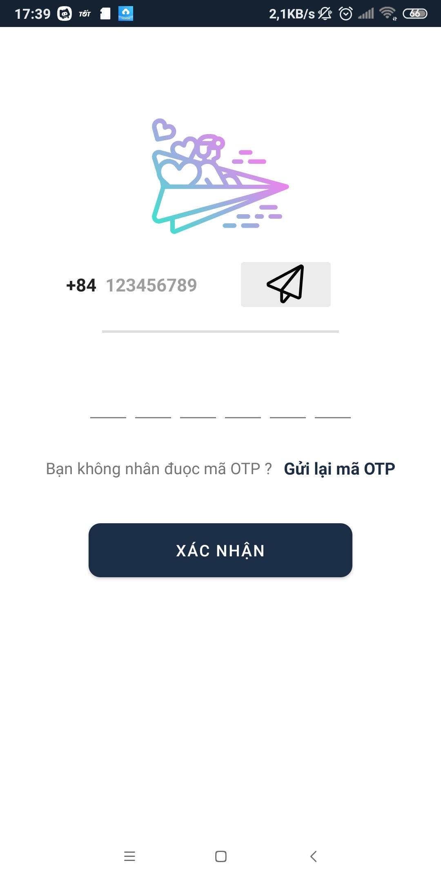
 | 7. Giao diện màn hình

Posts and Telecommunications Institute of Technology |  |  |  |  |  |  |  | Thiết kế |  |  |  |  | Tài liệu phát triển |  |  | Tên hệ thống |  |  | App mạng xã hội cắt ghép video |  |  |  |  | Người tạo |  | Ngày tạo
 |  |  |  |  |  |  |  |  |  |  |  |  |  |  |  |  |  |  |  |  |  |  |  | Người cập nhật |  | Ngày cập nhật
 |  |  |  |  |  |  |  |  |  |  |  |  |  |  |  | Màn hình (ID) |  |  | Login SDT |  | Màn hình (Tên) |  |  | Màn hình đăng nhập SDT

 | 8. Danh sách hạng mục

 |  | [Vùng hiển thị cố định ]
 |  | № | Tên hạng mục |  |  |  |  | Control |  |  |  |  |  | Nội dung hiển thị |  |  |  |  |  | Ý nghĩa
 |  | 1 | Đầu số |  |  |  |  | TextView |  |  | +84 |  |  |  |  |  |  |  |  | Hiển thị đầu số máy Việt Nam
 |  | 2 | OTP dont send |  |  |  |  | TextView |  |  | Bạn không nhận được mã OTP ? |  |  |  |  |  |  |  |  | Hướng giải quết nếu không nhận được mã OTP
 |  | 3 | Resend |  |  |  |  | TextView |  |  | Gửi lại mã OTP |  |  |  |  |  |  |  |  | Gửi lại mã OTP

 |  | [Vùng nút]
 |  | № | Tên hạng mục |  |  |  |  |  |  |  | Control |  |  |  |  |  | Ghi chú
 |  | 1 | Get Code |  |  |  |  |  |  |  | ButtonImage
 |  | 2 | Resend |  |  |  |  |  |  |  | TextView
 |  | 3 | Đăng nhập |  |  |  |  |  |  |  | Button

 |  | [Vùng nhập]
 |  | № | Tên hạng mục |  |  |  |  | Loại dữ liệu |  |  | Độ dài |  |  | Bắt buộc | I/O | Control |  | Format |  | Ghi chú
 |  | 1 | Số điện thoại |  |  |  |  | int |  |  |  | 9 |  |  | In | EditText
 |  | 2 | OTP1 |  |  |  |  | int |  |  |  | 1 |  |  | In | EditText
 |  | 3 | OTP2 |  |  |  |  | int |  |  |  | 1 |  |  | In | EditText
 |  | 4 | OPT3 |  |  |  |  | int |  |  |  | 1 |  |  | In | EditText
 |  | 5 | OTP4 |  |  |  |  | int |  |  |  | 1 |  |  | In | EditText
 |  | 6 | OTP5 |  |  |  |  | int |  |  |  | 1 |  |  | In | EditText
 |  | 7 | OTP6 |  |  |  |  | int |  |  |  | 1 |  |  | In | EditText

Posts and Telecommunications Institute of Technology |  |  |  |  |  |  |  | Thiết kế |  |  |  |  | Tài liệu phát triển |  |  | Tên hệ thống |  |  | App mạng xã hội cắt ghép video |  |  |  |  | Người tạo |  | Ngày tạo
 |  |  |  |  |  |  |  |  |  |  |  |  |  |  |  |  |  |  |  |  |  |  |  | Người cập nhật |  | Ngày cập nhật
 |  |  |  |  |  |  |  |  |  |  |  |  |  |  |  | Màn hình (ID) |  |  | Login SDT |  | Màn hình (Tên) |  |  | Màn hình đăng nhập SDT

 | 9. Khái quát chức năng
 |  | (1) Hiển thị ban đầu
 |  |  | 1. Hiển thị màn hình ở trạng thái ban đầu

 |  | (2) Xử lý đăng nhập số điện thoại
 |  |  | 1. Nhập số điện thoại muốn đăng nhập
 |  |  | 2. Nhấn get code để lấy mã xác thực gửi vào số điện thoại và nhập mã xác thực, có thể nhấn resend để lấy lại mã khác
 |  |  | 3. Xác nhận mã xác thực nhập đúng thì nhấn đăng nhập
 |  |  | trường hợp phát sinh lỗi thì hiển thị nội dung lỗi, không thực hiện di chuyển màn hình

Posts and Telecommunications Institute of Technology |  |  |  |  |  |  |  | Thiết kế |  |  |  |  | Tài liệu phát triển |  |  | Tên hệ thống |  |  | App mạng xã hội cắt ghép video |  |  |  |  | Người tạo |  | Ngày tạo
 |  |  |  |  |  |  |  |  |  |  |  |  |  |  |  |  |  |  |  |  |  |  |  | Người cập nhật |  | Ngày cập nhật
 |  |  |  |  |  |  |  |  |  |  |  |  |  |  |  | Màn hình (ID) |  |  | Login SDT |  | Màn hình (Tên) |  |  | Màn hình đăng nhập SDT

 | 10. Xử lý chi tiết
 |  | (1) Hiển thị ban đầu
 |  |  | 1. Thực hiện khởi tạo màn hình ban đầu

 |  |  |  | [Vùng nhập]
 |  |  |  | № | Tên hạng mục |  |  |  |  |  | Nội dung hiển thị |  |  |  |  |  |  |  |  | Giá trị |  |  | Sử dụng |  | Ghi chú
 |  |  |  | 1 | Nhập số điện thoại |  |  |  |  |  | Nhập số điện thoại để lấy mã OTP |  |  |  |  |  |  |  |  |  |  |  | Có thể
 |  |  |  | 2 | Nhập mã OTP |  |  |  |  |  | Nhập mã xác nhận |  |  |  |  |  |  |  |  |  |  |  | Có thể

 |  |  |  | [Vùng nút]
 |  |  |  | № | Tên hạng mục |  |  |  |  |  | Nội dung hiển thị |  |  |  |  |  |  |  |  | Giá trị |  |  | Sử dụng |  | Ghi chú
 |  |  |  | 1 | GetCode |  |  |  |  |  |  | Hình máy bay |  |  |  |  |  |  |  |  |  |  | Có thể
 |  |  |  | 2 | Resend |  |  |  |  |  |  | Gửi lại mã OTP |  |  |  |  |  |  |  |  |  |  | Không thể
 |  |  |  | 3 | Đăng nhập |  |  |  |  |  |  | Đăng nhập |  |  |  |  |  |  |  |  |  |  | Không thể

 |  | (2) Xử lý đăng nhập
 |  |  | 1. Nhấn nút login thì thực hiện xử lý.
 |  |  | 2. Xử lý check
 |  |  |  | a. Check hạng mục
 |  |  |  | № | Tên hạng mục |  |  |  |  |  | Nội dung check |  |  |  |  |  |  |  |  |  |  | Message
 |  |  |  | 1 | Số điện thoại |  |  |  |  |  | Kiểm tra số đện thoại đã nhập đúng, đủ hay chính xác hay chưa |  |  |  |  |  |  |  |  |  |  | Message_Phone_erro
 |  |  |  | 2 | Nhận lại mã xác thực |  |  |  |  |  | Mỗi lần resend cách nhau 60s |  |  |  |  |  |  |  |  |  |  | Message_Resend_Info
 |  |  |  | 3 | Mã xác thực |  |  |  |  |  | Trường hợp chưa nhập mã xác thực |  |  |  |  |  |  |  |  |  |  | Message_OTP_Info
 |  |  | 3. Xử lý đăng nhập
 |  |  |  | Lấy giá trị input từ đối tượng |  |  |  |  |  |  | Truy xuất
 |  |  |  | PhoneNumber |  |  |  |  |  |  |  | binding.inputMobile.getText().toString()
 |  |  |  | OTP |  |  |  |  |  |  |  | binding.inputCode(1,2,3,4,5,6).getText().toString()
 |  |  |  | Truy xuất dữ liệu từ firebase
 |  |  |  | Đối tượng |  |  |  |  | Truy xuất
 |  |  |  | User |  |  |  |  |  | database.collection(Constants.KEY_COLLECTION_USERS)
 |  |  |  |  |  |  |  |  |  |  |  |  | .whereEqualTo(Constants.KEY_EMAIL,binding.inputMobile.getText().toString())

 |  |  |  |  | a. Truy vấn qua đối tương User
 |  |  |  |  |  | Hàm sử lý: loginSDT(sdt, code)
 |  |  |  |  |  | - Nếu thành công: Chuyển người dùng vào màn hình trang chủ
 |  |  |  |  |  | - Nếu thất bại: thông báo tại màn hình này
 |  |  |  | Thông báo |  |  | Trường hợp |  |  |  |  |  |  |  |  |  |  |  |  |  |  | Message Code
 |  |  |  | SUCCESS |  |  | Đăng nhập thành công |  |  |  |  |  |  |  |  |  |  |  |  |  |  | LOGIN_SUCCESS
 |  |  |  | FAIL |  |  | Kiểm tra lại mã OTP hoặc số điện thoại. |  |  |  |  |  |  |  |  |  |  |  |  |  |  | LOGIN_E001

